الرئيسيه
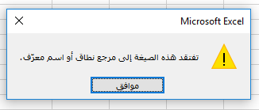
المعادله تعمل علي الخليه d5
لكن لاتعمل علي الشكل فتظهر هذه الرساله

القسط
القسط

